关系图
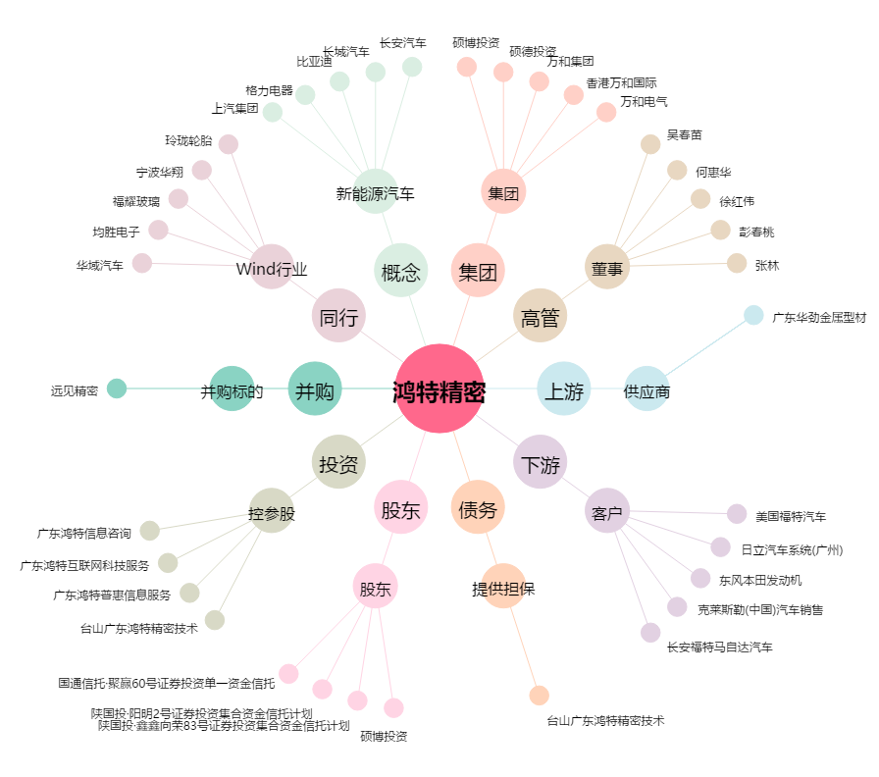
鸿特精密[300176.SZ] - 关系概览图

